对账发票申请
倍安来对账单-Recall
客户 | 下单时间 | 客户联系人 | 单据编号 | 客户PO号 | 睿颢合同号 | 客户款号 | 使用于 | 品名 | 数量(片） | 单价(RMB) | 金额(RMB) | 备注1 | 备注2
上海倍安来 | 2025-10-24 | 孟翔 | RC-110900 | 12806 | RBALZH0182 南宫泰祥 | 0231-782-733-99 | 羊毛小球 | ZHHTR25004 9标对折RFID吊牌61*45mm（含价格贴） | 3090 | 0.70 | 2163.00
 |  |  |  |  |  |  |  | 红蓝价格贴ZHSK25013+ZHSK25014 | 3090 | 0 | 0.00
 |  |  |  |  |  |  |  | ZHJC25002 LS150-2股麻绳加蜡 14CM | 3090 | 0.15 | 463.50
上海倍安来 | 2025-11-27 | luka | S25120007 | PO-14155 | RBALZH0189 南宫泰祥 | 6284-025 | table accessory | ZHJC25003 LS150-2股麻绳加蜡 21CM | 3090 | 0.15 | 463.50

TOTAL1 |  |  |  |  |  |  |  |  |  |  | 3090

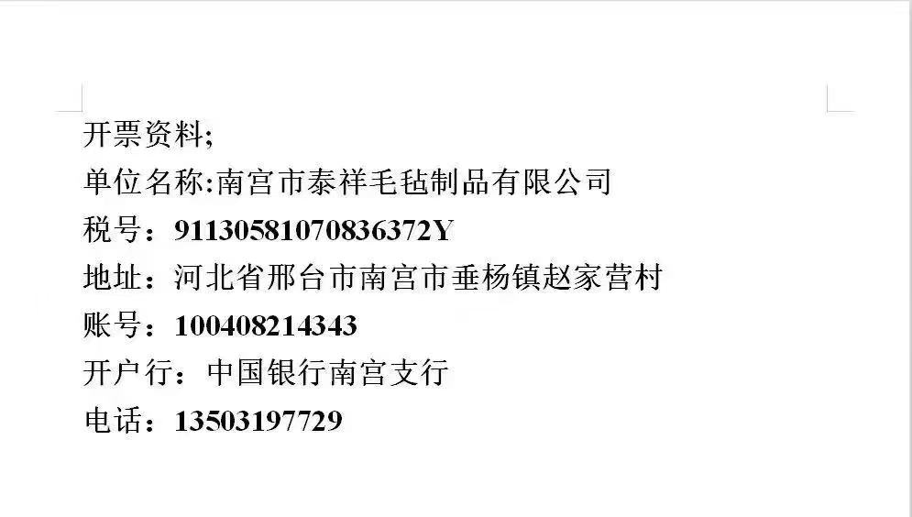
发票通知单
编号 （发票张数） | 申请日期 | 客户 | 开票抬头 （请填写全名） | 货物或应 税劳名称（比如吊粒，吊牌等，大致写一下就可以） | 规格型号 （如果不需要注明的请写“无”） | 单位 | 数量 | 金额 （一张发票的总金额） | 备注
1 |  | 上海倍安来 | 南宫市泰祥毛毡制品有限公司 | 贴纸、吊牌、吊粒 | 无 | pcs | 12360 | ￥3,090.00

